关系图
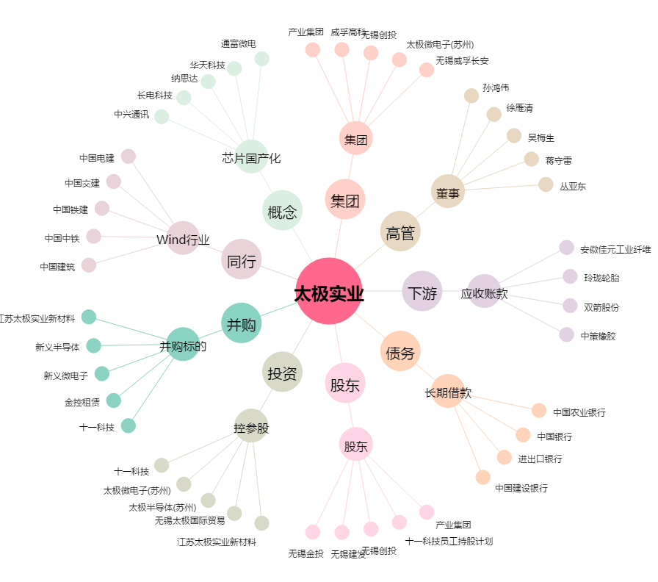
太极实业[600667.SH] - 关系概览图

